Sheet1
寻路NPC
ClientTalkWithNPC（_NPC的ID，_是否使用坐骑(1表示使用坐骑)）

试穿 | ModelViewer是ShowRoom的扩展：
_heroEntity = GetHero（） _dbid = heroEntity：GetNumProp（CREATURE_PROP_PDBID） Show3DModule_ShowHeroAvatarByID（_dbid，Avatar的ID，Avatar的等级） | 1、订阅了很多鼠标事件

试乘
Show3DModule_Show（） _horse = C_GetGameScheme()：Horse_1（_坐骑ID） Show3DModule_ShowMountHorse_IMPL（_horse. iModel，_Scale，高度偏移，初始角度）

显示3D模型的功能集中于Show3DModule模块中
超级试穿
local tAvatar = {} tAvatar.nWing = 0 tAvatar.nBody = 0 tAvatar.nFace = 0 tAvatar.nHead2 = 0 tAvatar.nFace_Acces = 0 tAvatar.nMascot = 0 tAvatar.nBody = avatarID tAvatar.nHead2 = headID tAvatar.bCancelShowStar = true Show3DModule_ShowAvatar_IMPL( dbid, sex, nVoc, tAvatar) 性别：sex 职业：nVoc 试穿数据表格：tAvatar

自我展示
local entity = GetHero() local sex = entity:GetNumProp(CREATURE_PROP_SEX) local voc = entity:GetNumProp(CREATURE_PROP_VOCATION) ModelViewer_show2(ActorViewForm.hModel, sex, voc, GetEquipSkepID(), nil, nil) 显示自身当前形象模型

高级展示
可以提供大量参数自定义展示： _showRoom句柄 = createShowRoom(_外窗口, _内窗口) local arrAvatarID = "" for i, node in pairs(L_EmperorAscend_ModelEmperor.arrAvatarID) do arrAvatarID = arrAvatarID .. node .. ";" i = i + 1 end _showRoom句柄:showActorAvatarEx( iWeaponID, iClothesID, iWingID, iWingStar, nCurVocation, nSex, nGemMaxLvl, iAvatarNum, arrAvatarID, iUseColor ) _showRoom句柄:setFallow(false) _showRoom句柄:setWingVisible(false) _showRoom句柄:setAbsoluteScale(scale) 其中arrAvatarID需要加工处理！

html超链接
1、<a href='超链接使用方式 :: _超链接所调用的函数名称'> 超链接使用方式如client、hover等 2、xformat转换：类似于printf输入参数 3、UBBStr转换 4、激活html操作功能：_htmlWnd：subscribeEvent（"ItemClicked","DoItemClicked"）

UBBStr(xformat("<a href='NoClose::ShowPersonMenu(%1, \"%2\")'><font color='#C3'>%3</font></a>想要和您切磋，是否接受？"，inviter, inviteName, inviteName))

角色Hero
1、通过GetHero( )获取自己角色 local heroEntity = GetHero(); 2、通过GetNumProp( )获取角色属性 local sex = heroEntity:GetNumProp(CREATURE_PROP_SEX)——>1表示男 local dbid = heroEntity:GetNumProp(CREATURE_PROP_PDBID) …… 具体的角色属性参照DEntityProp.cpp中的EnCreatueProp枚举

部件
例：获取Hero的CreatureCommon部件 tolua.cast(_Hero实体:GetEntityPart(ENTITYPART_CREATURE_COMMON), "ICreatureCommonPart")

飘字提醒
Common_flowTips（）

鬼谷无双_国家
1、鬼谷无双一共COUNTRY_MAXID（6）个国家，ID从1到6。 2、国家状态：混沌（未被创建）、正常、灭亡、中立。 *、lua：dg_icountry.lua C++：Country相关

获取场景时间
GetZoneServerTime()

根据英雄距离回调函数
DstnMgr_Register(_距离，_回调函数，_回调函数的参数) DstnMgr_UnRegister(_回调函数) （类似事件订阅，需要成对使用）

自动关闭窗口
在dg_closewndmgr.lua中配置——>传送时会自动关闭窗口

获取地图信息
GetMapSchemeInfo( )

创建角色事件
RegisterActorCreateOrDestroyMessage("_模块名称", "_创建角色时调用", "_销毁角色时调用（包括切换场景）")

获取全局变量
_G["_全局变量名称"]

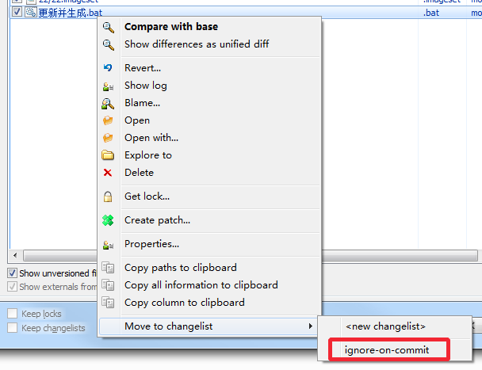

打包资源的时候，把这个批处理文件忽略掉，免得经常冲突

图片字符串
可使用PictureNumber模块

虚拟物品UID
本地模拟的一个UID，服务器不存在的，以便使用UID接口

格式化时间
Common_formatTime2（）

跳跃命令
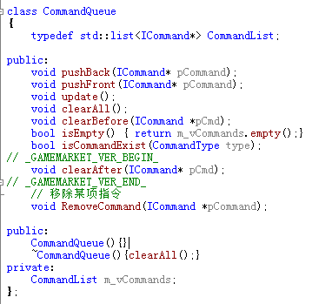 行为逻辑由命令组合而成，命令由一个命令队列管理：

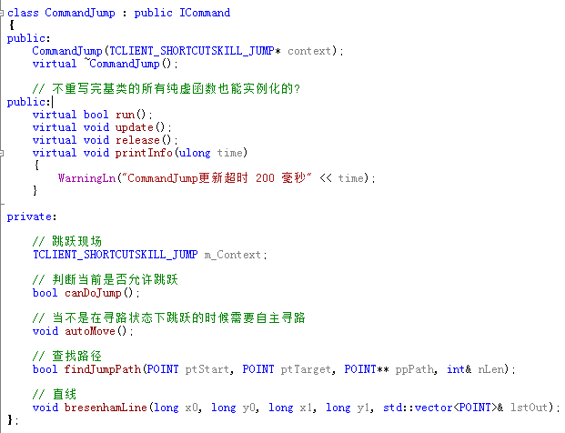 跳跃由跳跃命令控制：

CommandJump::run（）函数中进行跳跃逻辑的判断

优化控制
MyApp->update（） _IDisplaySettings->CheckOptimize(_可视角色数量，_FPS); 检查优化时如果FPS良好不需要优化，否则调用优化列表中的每个优化选项update（）方法

动画
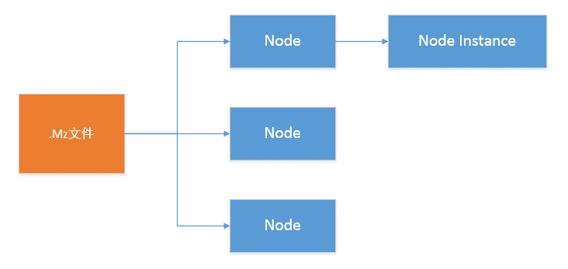
光效
1、在dg_uieffectcfg.lua中配置光效资源，光效可能包含多个动作，使用i3DAniIdx控制: _光效名称 = { szFile = "_资源路径", iType = L_dg_uieffectcfg_UIEFC_TYPE_3D, iXOff = 0, iYOff = 0, i3DAniIdx = _光效动作索引, }

2、播放/关闭光效
 | 设置光效：UIEfcPlayer_Play（_光效名称，_窗口名称，nil，是否循环播放） 光效名称如：EFC_WELFARE_GOLD_FROM_HEAVEN_ENTRY 关闭光效：UIEfcPlayer_StopWndAll（_窗口名称）

*、获取动画帧数：GetAnimationFrameCount(_光效句柄) 设置动画停留在某一帧：SetFixAnimationFrame(_光效句柄，_指定帧) 请求更新动画：UIFrameUpd_Request(_回调函数，_回调现场nil，是否执行一次)

小退事件
SubscriberScriptEvent("OnGameLeave","_回调函数") UnSubscriberScriptEvent("OnGameLeave","_回调函数")

数据解析
编码
ASCII(ANSI):：8位编码，0∽32作特殊用途(控制码)，33∽127囊括其它。 扩展字符集: ANSI + 无英文国家 GB2312∽GBK： ANSI + 中国：对于小于127的字符不变作为半角字符，大于127的字符必定是2个字节的组合，可以表示汉字，称作全角字符。 Unicode:：ISO作为国际标准化组织，规定所有编码都为2个字节，之前的半角字符高位都为0. UTF-8：由Unicode经算法转换来，贡献于网络传输，每次传输8位，长度根据不同符号变化，可以是1∽4个字节。如果在ANSI码范围内则直接拿ANSI码，中文字符在UTF-8中占3个字节。 UTF-16： 网络传输16位。

文件编码
BOM(Byte Order Mark)：用于标识文件是什么编码
txt编码类型及其BOM如下： 1、ANSI——————————无 2、Unicode————————0xFE FF 3、Unicode(大端)——————0xFF FE 4、UTF-8（有BOM）————0x44 46 41 5、UTF-8（无BOM）————0xEF BB BF

开新行时： 1、Windows——>回车0x000D + 换行0x0A00 2、Unix————>换行 3、Macintosh——>回车

C++读写文件
1、打开文件：可通过ios::binary以二进制文件打开。 2、文件当前位置： tellg/tellp——>返回文件当前读写位置(g是读的位置，p是写的位置) seekg/seekp(距离，位置)——>跳过指定位置之后指定距离的位置，位置可能是ios::beg(文件开头)、ios::cur(文件当前位置)…… 3、二进制读： read(char*类型的存放位置，字节数)——>读取指定字节到指定位置

1、fIn >> s：非空格开始，空格结束 2、getline（fIn, s)：读取一行

宽字符
宽字符为wchar_t，有相应的宽字符字符串wstring、宽字符输出流wcout （在输出宽字符汉字之前需要加上std::wcout.imbue(std::locale("chs"));）

sizeof在编译时确定，因此可以作为数组[ ]参数

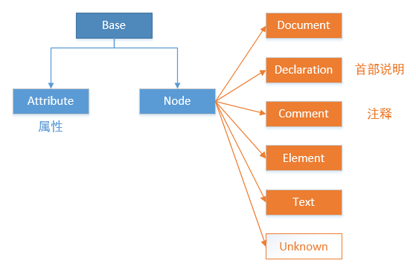
XML |  |  | TInyXML结构
1、XML必须有根元素(不一定叫root） 2、与数据相关的信息应当存储为属性，而数据本身应当存储为元素。 <图片 格式="gif">图片名称</图片> 3、<![CDATA[ 内容 ]]>：CDATA中的内容不会被XML解析器解析

TinyXML
TinyXML是C++的XML开源库，用于读写XML文件
<ROOT> <A1 property = "a"> <B> </B> </A1> <A2 property = "a"> 文本 </A2> </ROOT>

对于上述XML文档，tinyxml API如下： 1、获取文档：TiXmlDocment doc（文档）； doc.LoadFile（）； 2、获取根元素<ROOT>：TiXmlElement root = doc.RootElement（）； 3、获取第一个子元素，如获取<A1>：TiXmlElement *a1 = root.FirstChildElement（）； 4、获取下一个元素(同级别)，如从A1获取A2：TiXmlElement a2 = a1.NextSiblingElement（）； 5、获取元素中间的文本，如A2中的“文本”：a2.GetText（）； 6、获取属性： 7、解析字符串：_tinyXMLDoc.Parse（）

 |  |  | 函数： RootElement（） ToElement（）：Node转Element FirstChild（）：FirstChildElement可取TiXmlElement，可传入<标识>作为参数 NextSibling（）：同上可取TixmlElement，同可传入<标识>作为参数 GetText（）：获取文本

XML的读写
XML不应该假定其顺序，读取时应该指定到元素标识，而非从上向下数第几个。配置时需要考虑到是否出现需要配置重复信息的情况，应该尽量避免这种情况的出现。

 | JSON

 | cJSON
 | cJOSN结构体为一个双向列表，并可通过child指针访问下一层。

 |  | cJSON结构体

 |  | @*pre、*next
 |  | @*child
 |  | @type————————>键的类型
 |  | @string————————>键的名称
 |  | @valueint
 |  | @valuestring
 |  | @valuedouble
 | 例程
 | char jsonText[] = "{\"timestamp\":\"2013-11-19T08:50:11\",\"value\":1}"; cJSON *json = cJSON_Parse( jsonText ); if( !json ) { printf("Error before: [%s]\n",cJSON_GetErrorPtr()); } else { cJSON *json_timestamp = cJSON_GetObjectItem( json, "timestamp" ); if( cJSON_String == json_timestamp->type ) { printf("%s\r\n",json_timestamp->valuestring); } json_value解析同上( cJSON_Number )。 cJSON_Delete( json ); }

 | 如果为网络传输数据，编码一般为utf-8，需要转换为char

窗口模块开发
开发窗口模块的步骤

1、制作.layout文件。 2、制作脚本：为.layout制作相应的lua脚本，应该将其分为接口 iA.lua 和实现 A.lua。 3、注册模块：在 WndModuleConfig.lua 的 L_WndModuleConfig_WndsModuleConfigMap 中注册模块，如下：

--天子特权
["EmperorPrivilege"] = {
file = EMPTY_FILE,
name = "Root/EmperorPrivilege",
state = GAMESTATE_NON,
escmode = ESCMODE_NOOP,
layer = LAYER_LOWEST,
alreadyLoad=NOT_LOAD,
isLoad = LOAD_ONCE（表示窗口Hide会被卸载）
}

4、加载脚本：在init.lua中使用require（iA.lua）将接口脚本加载到程序中来。 5、设计接口 iA.lua：接口命名必须为 A_接口名称（），一般需要以下4个接口：Load、Unload、Show、Hide 6、实现接口 A.lua：一般在接口之后续Imp，如 A_LoadImp（）。

接口实现具体步骤
Load | 1、首先判断窗口是否存在：_isWnd（"Root/MainWnd"） 2、加载.layout文件：_loadWnd（.layout文件） 3、将模块主窗口添加到游戏主窗口上：AddWindowToLayer1（"Root/MainWnd"）——>该函数封装了gGuiSystem:getGUISheet():addChildWindow（）。 4、一般加载之后会隐藏该窗口：HideWindow（"Root/MainWnd"）。 5、一般需要订阅窗口关闭事件：_窗口对象.subscribeEvent（“_事件名”，"事件处理函数名"）——>一般在关闭事件中，调用HideFrameWindow（），参数是注册模块时所填写的Key值。

不常变动的代码应该写在Load中

Unload | 1、判断窗口是否存在。——>不存在退出即可 2、释放窗口：_releaseWnd（"Root/MainWnd"）——>释放主窗口即可。

Show | 1、判断窗口是否存在。——>不存在则调用Load加载 2、显示窗口：ShowWindow（"Root/MainWnd"）

Hide | 1、判断窗口是否存在。——>不存在退出即可 2、隐藏窗口：HideWindow（"Root/MainWnd"）

各阶段应当做的事情
Load | Unload |  | Show | Hide
0、读取数据 3、create模型 |  |  | 1、订阅事件 2、处理Html 3、show模型 | 1、退订事件 3、销毁模型

窗口模块接口

isWindowModuleLoaded（模块名字） |  |  | 判断模块是否已被加载

_isWnd（窗口name） |  |  | 判断是否为一个窗口

_wnd（窗口name） |  |  | 根据窗口name取某个窗口

_loadWnd（.layout文件路径） |  |  | 读取.layout，创建返回layout中的主窗口

AddWindowToLayer1（窗口name） |  |  | 将窗口增加到游戏的窗口中去。封装了gGuiSystem：getGUISheet( )：addChildWindow( )

HideWindow / ShowWindow（窗口name） |  |  | 封装了window::hide / show

ShowFrameWindow（模块名字） |  |  | 调用模块Load（）显示窗口

HideFrameWindow（模块名字） |  |  | 隐藏模块，若模块设置LOAD_ONCE则会被销毁：如天子特权模块为 HideFrameWindow("EmperorPrivilege")

ToggleFrameWindow（模块名字） |  |  | 如果窗口为显示则隐藏，为隐藏则显示

窗口事件 |  |  |  |  | /************************************************************************* Wnd事件定义 *************************************************************************/ const String Window::EventParentSized( "ParentSized" ); const String Window::EventSized( "Sized" ); const String Window::EventMoved( "Moved" ); const String Window::EventTextChanged( "TextChanged" ); const String Window::EventFontChanged( "FontChanged" ); const String Window::EventAlphaChanged( "AlphaChanged" ); const String Window::EventIDChanged( "IDChanged" ); const String Window::EventActivated( "Activated" ); const String Window::EventDeactivated( "Deactivated" ); const String Window::EventShown( "Shown" ); const String Window::EventHidden( "Hidden" ); const String Window::EventEnabled( "Enabled" ); const String Window::EventDisabled( "Disabled" ); const String Window::EventClippedByParentChanged( "ClippingChanged" ); const String Window::EventDestroyedByParentChanged( "DestroyedByParentChanged" ); const String Window::EventInheritsAlphaChanged( "InheritAlphaChanged" ); const String Window::EventAlwaysOnTopChanged( "AlwaysOnTopChanged" ); const String Window::EventInputCaptureGained( "CaptureGained" ); const String Window::EventInputCaptureLost( "CaptureLost" ); const String Window::EventRenderingStarted( "StartRender" ); const String Window::EventRenderingEnded( "EndRender" ); const String Window::EventChildAdded( "AddedChild" ); const String Window::EventChildRemoved( "RemovedChild" ); const String Window::EventDestructionStarted( "DestructStart" ); const String Window::EventZOrderChanged( "ZChanged" ); const String Window::EventDragDropItemEnters("DragDropItemEnters"); const String Window::EventDragDropItemLeaves("DragDropItemLeaves"); const String Window::EventDragDropItemDropped("DragDropItemDropped"); const String Window::EventVerticalAlignmentChanged("VerticalAlignmentChanged"); const String Window::E
继承于EventDispatcher的类都可以进行事件订阅，具体的订阅类型参照类中定义。
订阅窗口关闭事件： _窗口. subscribeEvent（"CloseClicked", "_关闭函数"） function _关闭函数（） HideFrameWindow（） end 其中如果窗口是 LOAD_ONCE 窗口，则窗口在HideFrameWindow（）中也会被销毁，释放内存。

1、引擎不会检测重复订阅，因此订阅事件之前先取消订阅事件。 2、Hide/Unload应当最先取消订阅事件，以防止窗口消失直接返回，而事件无法取消订阅的情况。 3、最好封装2个内部接口统一订阅、取消订阅事件

封装_窗口事件
function _uievent(wndName, eventName, func, selfObj) if _isWnd(wndName) == true then if selfObj ~= nil then _wnd(wndName):subscribeEvent(eventName, func, selfObj) else _wnd(wndName):subscribeEvent(eventName, func) end else error("要订阅事件的窗口不存在！"..eventName) end end function _unuievent(wndName, eventName, func, selfObj) if _isWnd(wndName) == true then if selfObj ~= nil then _wnd(wndName):unsubscribeEvent(eventName, func, selfObj) else _wnd(wndName):unsubscribeEvent(eventName, func) end else error("要退订事件的窗口不存在！"..eventName) end end

对外接口
为了令模块可以为外部调用，可以为模块增加对外接口，如： ---------------------------------------------------------------------- -- /// 对外接口 ---------------------------------------------------------------------- function IUnityState_Open(htmlContent, funcBtn) if false == UnityState_OpenImp(htmlContent, funcBtn) then return end ShowFrameWindow("UnityState")——>该函数会调用Load/Unload/Show/Hide接口 end 其中，UnityState_OpenImp使用外部参数初始化模块中需要外部参数初始化的数据。

MVC的简化应用
Model：负责读写数据——>BuildData（） View：负责更新UI————>UpdateUI（）

图标窗口MiniFrame

1、增加图标layout：在dg_MiniFrame.layout中增加新的图标。 2、注册图标窗口：在dg_minimapdata.lua中注册图标窗口，如： -- 定义图标窗口 BtnDragonBoatFestival = "Root/MiniFrame/ImgIconArea/BtnDragonBoatFestival" -- 在MiniMapIconConfig中配置图标窗口 [18] = { wndname = MiniFrame.BtnDragonBoatFestival, isShow = false, }, 3、调用图标窗口接口： 设置窗口状态：MiniFrame_SetBtnState（_图标窗口Name，false） 更新窗口状态：MiniFrame_UpdateBtn（）

 |  |  |  |  | 某些组件有自己封装的事件，需要查阅其文件进行相应事件的订阅
接口命名
I模块名_接口名 |  | 对外接口
Client_模块名_接口名 |  | 客户端提供给服务器的接口
Request_模块名_接口名 |  | 供客户端调用的请求接口

选项卡中的模块

选项被激活时调用： function 子模块名称_Active() if L_dg_子模块名称_m_IsActived == true then return end L_dg_子模块名称_m_IsActived = true 子模块名称_LoadImp() 子模块名称_ShowImp() end

选项取消激活时调用： function 子模块名称_Deactive() if L_dg_子模块名称_m_IsActived == false then return end L_dg_子模块名称_m_IsActived = false 子模块名称_UnloadImp() end

判断模块是否激活： function CountryPrivilege_IsActived() return L_dg_PrivilegePage_m_IsActived end

窗口位置
窗口位置需要在dg_wndpos.lua中配置。

投票事件机制
被投票者：可以使用glua_FireVote(_事件)发起一个投票事件，请求它人投票以决定事件是否执行 投票者：投票者可以通过glua_SubscribeEvent(_事件，_投票结果函数)获得投票权，投票结果函数的返回值为true表示同意事件执行，只要有一票false即事件不能执行。

下线事件OnGameLeave
订阅：_事件句柄 = SubscriberScriptEvent("OnGameLeave",_事件函数)
退订：if nil ~= _事件句柄 then UnSubscriberScriptEvent(_事件句柄) end

模块模板
----------------------------------------------------------------------
-- 版 权: (C) 深圳北极熊网络技术有限公司 2008 - All Rights Reserved
-- 创建人: 林 浩
-- 日 期:
-- 版 本: 1.0
-- 描 述: 鬼谷无双_
----------------------------------------------------------------------
----------------------------------------------------------------------
-- /// 配置内容
----------------------------------------------------------------------
----------------------------------------------------------------------
-- /// 接口实现
----------------------------------------------------------------------
-- 窗口配置
L_模块名称_Data =
{
LayoutFile = "模块名称.layout",
wndMain = "Root/模块名称",
}
function 模块名称_LoadImp()
if true == _isWnd(L_模块名称_Data.wndMain) then
return
end
-- 加载窗口
local wndMain = _loadWnd(L_模块名称_Data.LayoutFile)
if nil == wndMain then
return false
end
-- 将窗口添加到游戏窗口
AddWindowToLayer1(L_模块名称_Data.wndMain)
-- 隐藏窗口
HideWindow(L_模块名称_Data.wndMain)
-- 建立数据
_模块名称_BuildData()
end
function 模块名称_UnloadImp()
-- 窗口不存在则返回
if false == _isWnd(L_模块名称_Data.wndMain) then
return
end
-- 释放主窗口
_releaseWnd(L_模块名称_Data.wndMain)
end
function 模块名称_ShowImp()
-- 如果窗口不存在，加载窗口
if false == _isWnd(L_模块名称_Data.wndMain) then
模块名称_LoadImp()
end
-- 显示窗口
ShowWindow(L_模块名称_Data.wndMain)
local wndMain = _wnd(L_模块名称_Data.wndMain)
if nil == wndMain then
return false
end
FixedWindowSize(wndMain)
_模块名称_SetEvents()
_模块名称_UpdateUI()
end
function 模块名称_HideImp()
-- 取消事件订阅
_模块名称_ClearEvents()
-- 销毁释放
_模块名称_Release()
if false == _isWnd(L_模块名称_Data.wndMain) then
return
end
HideWindow(L_模块名称_Data.wndMain)
end
-- 建立数据
function _模块名称_BuildData()
end
-- 更新UI
function _模块名称_UpdateUI()
-- 先行判断
if false == _isWndVisible(L_模块名称_Data.wndMain) then
return false
end
end
-- 释放销毁
function _模块名称_Release()
end
-- 订阅事件
function _模块名称_SetEvents()
if false == _isWndVisible(L_模块名称_Data.wndMain) then
return false
end
end
-- 退订事件
function _模块名称_ClearEvents()
end

模块接口模板

----------------------------------------------------------------------
-- 版 权: (C) 深圳北极熊网络技术有限公司 2008 - All Rights Reserved
-- 创建人: 林 浩
-- 日 期: 2017-6-5
-- 版 本: 1.0
-- 描 述: 鬼谷无双_
----------------------------------------------------------------------
-- 模块名称
L_模块名称_ModuleName = "模块名称"
----------------------------------------------------------------------
-- /// 对外接口
----------------------------------------------------------------------
----------------------------------------------------------------------
-- /// 模块接口
----------------------------------------------------------------------
function 模块名称_Load()
-- 模块已加载则退出
if true == IsWindowModuleLoaded(L_模块名称_ModuleName) then
return
end
-- 加载脚本文件
LoadLuaFile(UI_LUA_PATH .. "模块文件夹\\模块名称.lua")
-- 接口实现
模块名称_LoadImp()
end
function 模块名称_Unload()
-- 模块未加载则退出
if false == IsWindowModuleLoaded(L_模块名称_ModuleName) then
return
end
模块名称_UnloadImp()
end
function 模块名称_Show()
if false == IsWindowModuleLoaded(L_模块名称_ModuleName) then
return
end
模块名称_ShowImp()
end
function 模块名称_Hide()
if false == IsWindowModuleLoaded(L_模块名称_ModuleName) then
return
end
模块名称_HideImp()
end

UI组件
createInstance（）创建的实例必须调用releaseInstance（）销毁

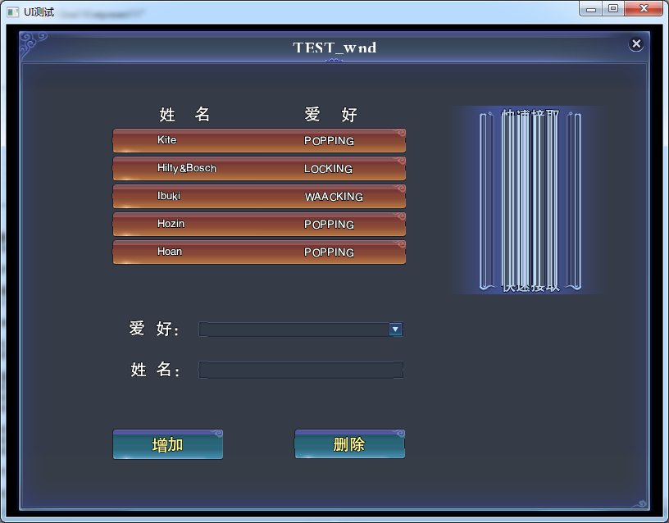

创建窗口
1、在UI编辑器中设计布局，生成.layout文件，然后在脚本中加载.layout文件 2、将加载完成的.layout文件作为根窗口，添加到windows窗口中 3、显示根窗口 local myWnd = gGuiWindowMgr:loadWindowLayout("UI\\layout\\TEST_0.layout") gGuiSystem:getGUISheet():addChildWindow(myWnd) myWnd:show()

禁止窗口缩放
FixedWindowSize(_窗口)

文本StaticText
1、在UI编辑器中添加StaticText组件 2、在脚本中可以通过getSubWindow获取到StaticText组件 3、通过setText设置其文本 local itemName = self:getSubWindow("Name") itemName:setText("姓名")

按钮Scale9Button
1、在UI编辑器中添加Scale9Button组件 2、在脚本中获取Scale9Button 3、通过subscribeEvent可以订阅按钮事件(即添加按钮事件监听)，其中首个参数为事件类型，一般的鼠标点击按钮事件为"MouseClick"，第二个参数是事件函数 local addBtn = gGuiWindowMgr:getWindow("Root/TEST_wnd/AddBtn") addBtn:subscribeEvent("MouseClick", "OnAddClick")

文本输入框EditBox
1、在UI编辑器中添加EditBox 2、在脚本中获取EditBox 3、可以通过getText来读取输入框中的用户输入 local nameEdit = gGuiWindowMgr:getWindow("Root/TEST_wnd/NameEdit") name = nameEdit:getText()

下拉框ComboBox |  |  | 创建下拉列表框的ListBoxTextItem function Common_AddListBoxItem(combobox, text, item_id, item_data, disabled, auto_delete) if combobox == nil then return nil end local wndCombobox = rktgui.toCombobox(combobox) local item = rktgui.createListboxTextItem(text, item_id, item_data, disabled, auto_delete) if item ~= nil and wndCombobox ~= nil then item:setTextColours(rktgui.colour(0.9,0.5,0.35,1.0)) item:setSelectionBrushImage("gg_Common","ListboxBrush") wndCombobox:addItem(item) end return item end
1、在UI编辑器中添加ComboBox组件，注意ComboBox组件的大小必须足够容纳下拉框的子项大小，否则会出现无法显示子项的情况。 2、在脚本中依旧可以通过gGuiWindowMgr(全局GUI窗口管理者)的函数getWindow来获取下拉框。 3、想添加下拉框的子项必须通过编写脚本来添加。 (在3001\trunk\Bin\Client\Data\UI\lua\Common.lua中有函数Common_AddListBoxItem可用于添加下拉子项，其源码如右所示: 可以看到其中是通过rktgui.createListboxTextItem函数来创建子项的。) 4、在添加完子项之后可以通过getSelectedItem : getText来读取下拉框选中项的文本。 getSelectedItem()：getID读取选中项索引（第一项为1） 5、设置下拉框选中项：Common_SetComboboxSelIndex(_下拉框，_选中项索引)（第一项为0）

下拉框事件
_combo:subscribeEvent("ListSelectionChanged", "_事件函数") _combo:subscribeEvent("ListSelectionAccepted","_事件函数")

列表BaseList
1、在UI编辑器中添加BaseList组件，在BaseList中，真正可以操作的只有首项(首行首列)，其余的都是通过复制首项的格式而得(假如首项上放置了一个StaticText，则其余项也会在相同的位置出现StaticText)。 2、列表框的类型为LogicList(可以在LogicList.lua中查看源代码)，脚本中获取列表的方式比较特殊: (1) 通过LogicList:CreateInstance()创建列表框 (2) 通过LogicList类型的create函数加载列表框的组件，同时指定列表子项 (3) 最后，如果需要列表可以滚动的话，可以通过toScrollList将该列表转换为滚动列表。 代码如下： infoList = LogicList:createInstance() if false==infoList:create("Root/TEST_wnd/InfoList", ListItem) then return false end infoList:toScrollList() |  | _list = LogicList:createInstance() if false==self.list:create(……) then return false end

先行判断很重要！

*、创建列表的第2步create()涉及列表子项，列表子项是继承于ListItemBase，在脚本中通过createClass继承，因此首先通过createClass(ListItemBase)创建列表子项类，接着需要重写ListItemBase的create()、draw()等函数以指定列表子项的具体创建方式和绘制方式，具体代码如下： local ListItem = createClass(ListItemBase)

function ListItem:create() ListItemBase.create(self) --此处调用父类的创建函数 end

function ListItem:draw(data) 绘制方式 end

3、列表中的数据可以通过其成员 列表数据 来设置，具体函数为setListData，该函数接受一个table数组作为参数。 listdata = { {name = "Kite", hobby = "POPPING"}, {name = "Hilty&Bosch", hobby = "LOCKING"}, } infoList:setListData(listdata)

4、由上述可知，列表子项是通过复制首项而来，因此在设置子项绘制方式时，实质上是针对单个子项设置统一绘制方式。因此可以在列表子项类的draw函数中指定具体的绘制方式： function ListItem:draw(data) local itemName = self:getSubWindow("Name") local itemHobby = self:getSubWindow("Hobby") itemName:setText(data["name"]) itemHobby:setText(data["hobby"]) end (此处是在一个列表子项上放置2个StaticText，绘制时从列表的数据中获取文本显示到列表子项上，这种方式类似于GPU编程)

图片Scale9Image

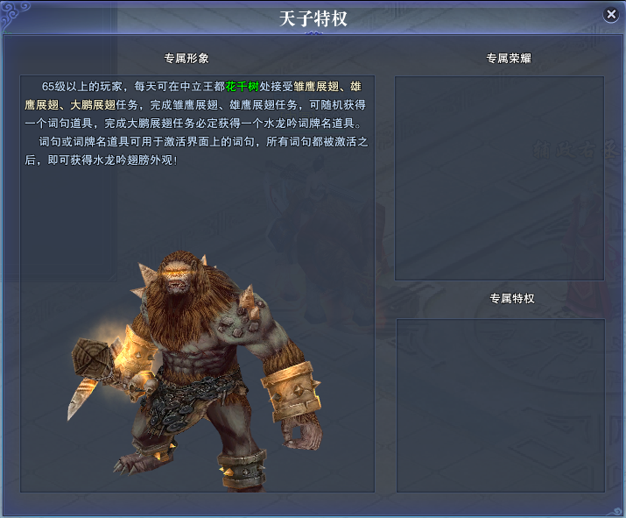

HtmlWindow
local html = "<html>……" rktgui.toHtmlWindow(_wnd(窗口名称))：setPage( html ) 首先toHtmlWindow转换为Html窗口，接着可以调用其函数 setPage 设置内容。（可以调用_htmlWnd（）直接获取html窗口）

需操作HtmlWnd时可对其激活： _htmlWnd():subscribeEvent("ItemClicked","DoItemClicked")

关于模型
模型由modelViewer和model组成，相当于容器和元素。modelViewer决定模型的显示范围及大小，model决定模型的显示位置。

modelViewer_create（） | 创建modelView：返回modelView的Key，失败返nil（外窗口决定范围，内窗口决定位置）

modelViewer_release（） | 销毁modelView：外窗口决定范围，内窗口决定位置

modelViewer_show（_Key，模型ID，缩放参数等其它参数） | 创建model。

modelViewer_clear（_Key） | 销毁model。但是一般不会显示调用，release( )中会调用它。

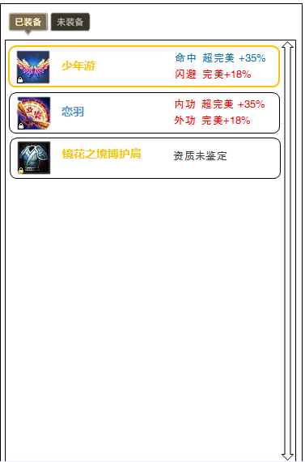

BaseBtnGroup
BaseBtnGroup使用方法类似BaseList：不通过_wnd取窗口，而是直接实例化。 1、实例化类对象——————>_btns = BaseBtnGroup:createInstance（） 2、调用Create接口—————>_btns:create(_btns窗口Name，_按钮数量，_按钮文字数组) 3、处理按钮事件需要直接对_btns进行事件订阅，订阅类型参照BaseBtnGroup的声明。

IconItem
图标Item，用于显示图标的ListItem，可以绑定物品。一般在绘制ListItem内容时调用： function ListItem：draw（data） _iconName = self：getSubWindow(_IconItem窗口截断名称)：getName（） _icon = IconItem：createInstance（） _Icon：create（_iconName） end 之后需要releaseInstance（）

IconItem：setSkepGoods（_SkepName，_Skep中格子位置） 可以在IconItem中显示指定Skep指定位置中的物品图标，除此之外还有多种指定方法，参照IconItem脚本文件。

关于getSubWindow（）
Item的后代窗口都通过Item获取

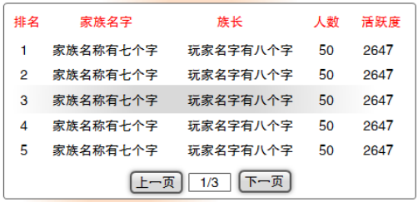

翻页列表PageListX
1、PageListX使用方式与BaseList相似，其对应的类为LogicPageList。 2、PageListX的翻页自动生成。

定时器
设置定时器：SetTimer（_定时器函数，_定时器ID，_定时间隔）——>返回定时器句柄 关闭定时器：KillTimer（定时器句柄）

滴答Dida
local didaContext = DidaContextClass:new() didaContext.nLocation = 3——>_Dida位置 didaContext.isLocal = true didaContext.nIconID = 61016——>_Dida图标ID didaContext.szSubscriberLua = "_Client_UnityIO_OnEnterDida()"——>滴答触发事件 Dida_AddByContenxt(didaContext)

具体的Dida图标ID可以在dg_otherscfg.lua中的ICON_CFG中查询。

物品
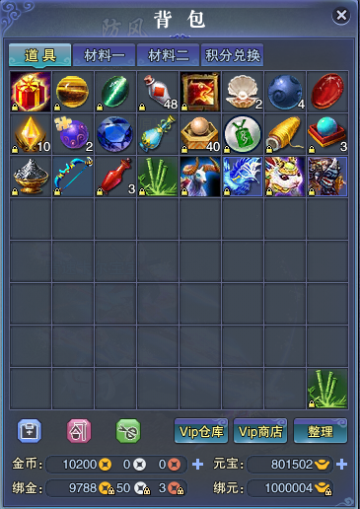

物品栏以及物品
Skep ：物品栏 SkepGoods：物品栏中的格子 GoodsID ：物品所对应的ID UID ：全服唯一ID，用于标识谁拥有的什么物品 >> 标识唯一一实体 在游戏中，SkepGood中存储的是UID而非GoodID，层级链如下： Skep——>SkepGoods——>UID——>GoodsID

Skep
_skepID = QuerySkepIdByName（_物品栏名称） _skep = GetSkep（_物品栏ID）

 |  |  | Common.lua中可判断是否为背包栏Common_isPackSkep（）
SkepGood
_skepGoods = _skep：GetSkepGoodsByPlace（_格子位置）

 |  |  | Common.lua文件：Common_findSkepGoodsByPlace
UID
_UID = _skepGoods：GetUID（） 获取Goods的UID，通过UID获取其EntityClass从而判断是否为装备。 （EntityClass相关内容见【游戏实体】）

 |  |  | 在tooltips_hlp.lua封装了函数：tt_hlp_getSkepGoodsUID（_物品栏名称，_格子位置）
GoodsID
通过UID转换为GoodsID：Common_uid2GoodsID（_UID）

游戏实体
游戏存在大量实体，可以参照C++实体接口IentityClient.h。

1、获取Entity：_entity = GetEntity（_UID） 2、获取EntityClass：_entityClass = _entity：GetEntityClass（） 3、可以调用EntityClass的接口判断实体是什么类型：具体参照C++ EntityClass文件。

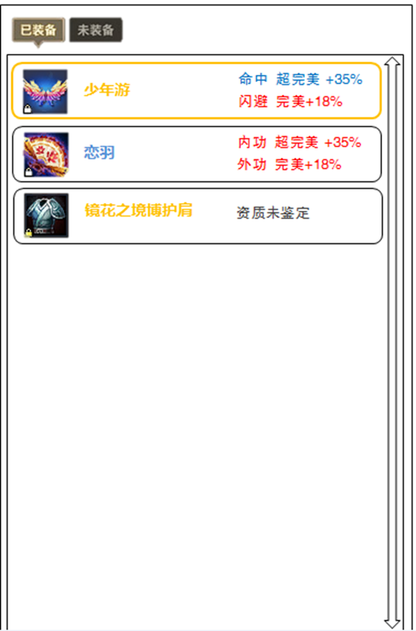

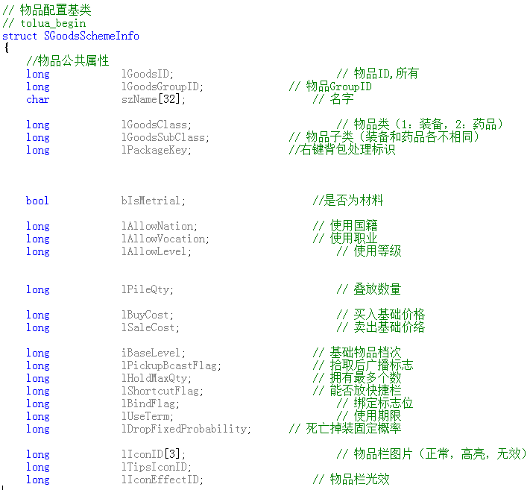
装备名称
装备表、宝石表、物品表……等聚合为一张表格GoodsSchemeInfo，聚合属性（见右图）
1、SGoodsSchemeInfo * GetGoodsSchemeInfo(long lGoodsID) 通过GoodsID可以获取Goods的GoodsSchemeInfo，C++中接口原型如下： 2、获取GoodsSchemeInfo之后可以获取Goods的其它属性。

装备属性
Equipment中包含EquipmentPropData存储装备属性（见右图），装备属性可分为： 1、基础属性 2、附加属性

Entity——>Equipment——>EquipmentPropData
1、首先判断是否为Equipment类型：_entityClass：IsEquipment（） 2、如果是Equipment类型，转换为Equipment类型：_equip = toEquipment（_entity） 3、获取PropData：_propData = _equip：GetPropData（） 4、arrBaseProp数组可获取各个基础属性 _prop = _propData：idxBaseProp（_数组索引） arrPlusProp数组可获取各个附加属性 _prop = _propData：idxBaseProp（_数组索引） 5、获取属性资质：代表某一资质 _quality = gGameScheme：EquipQuality_0（_prop. iQuality） 6、获取资质信息 EQUIPMENT_PROP_NAME（_quality）

iID可查属性名

iQuality可查资质
（具体见资质配置表）

资质属性的颜色
资质属性的颜色可以根据资质等级决定 1、获取资质等级：_qualityLevel = _prop. iQualityLevel 2、获取资质颜色：EQUIP_QUALITY_CLR（_qualityLevel）

 |  |  |  | 资质配置表
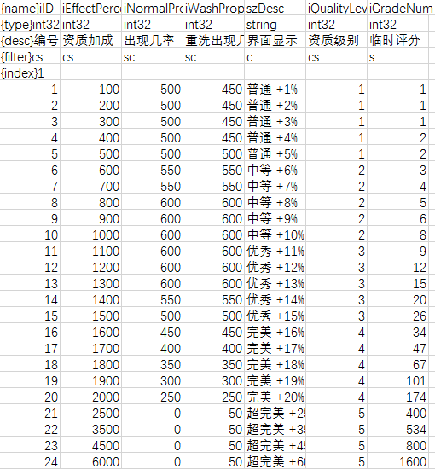

 | 读取配置表
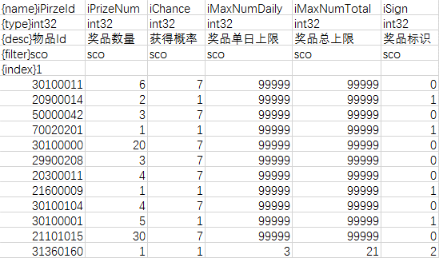

 | 1、配置表在打表时会生成结构体，如上表： struct KKKK { {type} {name} // {desc} } 2、filter指定打表的位置，s表示该字段在服务器生成，即客户端生成的结构体不包含该字段。 S——>场景服务器 C——>客户端 O——>社会服务器 3、index在查表时使用到，表示使用哪列索引查表，用到的索引标识为1：如iPrizeld标识为1，则根据iPrizeld查表 可以增加多行{index}，组合不同的查表索引 4、程序中查表使用C_GetGameScheme() : _表名_查表索引(根据索引数量变化的索引值参数)。如C_GetGameScheme():WingProp_0(参数)，表示查询表WingProp，根据第0行index查询参数对应的表格信息。 可直接使用全局对象gGameScheme

 | 增加配置表
 | 用于查表的表格需要在3001\trunk\Tools\bdr\bat_config\client_csv_list.txt中添加。

 | 在物品表中增加物品小类
 | 大类是装备、药品、宝石；小类是装备中的武器，衣服……
 | 1、dg_commname.lua中增加 2、DEntityProp.h中增加 3、3001\trunk\SrcClient\Client\LuaClient\package\cppapis\DEntityProp.pkg中增加 使用时使用dg_commname.lua中定义的枚举值LEECHDOM_SUBCLASS_KKKK进行判断。

 | 物品右键事件
 | 1、右键使用物品根据物品表Leechdom.csv的iPackageKey配置
 | 2、iPackageKey载入程序时封装在物品信息结构体GoodsInfo中，名称为lPackageKey
 | 3、lPackageKey对应的函数需要在dg_packetData.lua的PACKET_RIGHTCLICK_MATERIAL_DATA中配置，需要配置2个函数，具体参见文件

 | 读取配置文件
 | local dir = getWorkDir().."\\config.ini" local setting = GetProfileInt(dir, "_组名", "_字段名", 0) 表示读取config.ini配置文件中_组_字段，如果读取不到则返回_默认值

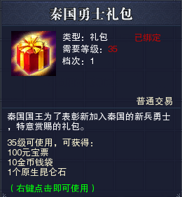
 | 物品Tips
 | leechdom_tooltips_data | 定义tips的所有数据，如tip剩余时间，tip可使用次数

 | leechdom_tooltips_builder | 设置数据对应的获取方式，如tip剩余时间从何处获取

 | leechdom_tooltips | tips显示接口，修改应该在接口内部修改以显示新tip数据

